Цель 13 (Goal 13)
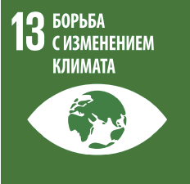
 |  | Цель 13. Принятие срочных мер по борьбе с изменением климата и его последствиями¹

13.1.1 | Число погибших, пропавших без вести и пострадавших непосредственно в результате бедствий на 100 000 человек
13.1.2 | Число стран, принявших и осуществляющих национальные стратегии снижения риска бедствий в соответствии с Сендайской рамочной программой по снижению риска бедствий на 2015–2030 годы
13.2.1 | Число стран с определяемыми на национальном уровне вкладами, долгосрочными стратегиями, национальными планами в области адаптации и сообщениями по вопросам адаптации в соответствии с информацией, которая предоставляется в секретариат Рамочной конвенции Организации Объединенных Наций об изменении климата
13.2.2 | Совокупный годовой объем выбросов парниковых газов

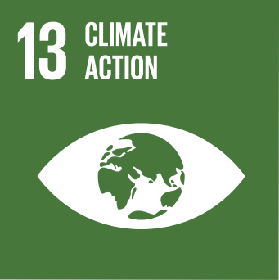
 |  | Goal 13. Take urgent action to combat climate change and its impacts¹

13.1.1 | Number of deaths, missing persons and directly affected persons attributed to disasters per 100,000 population
13.1.2 | Number of countries that adopt and implement national disaster risk reduction strategies in line with the Sendai Framework for Disaster Risk Reduction 2015–2030
13.2.1 | Number of countries with nationally determined contributions, long-term strategies, national adaptation plans and adaptation communications, as reported to the secretariat of the United Nations Framework Convention on Climate Change
13.2.2 | Total greenhouse gas emissions per year

¹ Признавая, что Рамочная конвенция Организации Объединенных Наций об изменении климата является основным международным, межправительственным форумом для переговоров по осуществлению глобальных мер в связи с изменением климата. |  |  | ¹ Acknowledging that the United Nations Framework Convention on Climate Change is the primary international, intergovernmental forum for negotiating the global response to climate change.

